Solicitud gráfica
 | Área: | Matemáticas |  |  | Fecha:
 | Grado: | 8 |  |  | 2016-02-24
 | Título del tema: | Poliedros y cuerpos de revolución |  |  | ¿Cuaderno de estudio o recurso? | Recurso
 | Editor: | Josué Malagón |  |  | Motor del recurso | M5A

 | Código guión o recurso: | MA_08_10_CO_REC310 | ← Para determinar este código, visite la hoja de Ayuda
 |  |  |  |  | ESPECIFICACIÓN DE ARCHIVOS A ENTREGAR
Núm. | Archivo Shutterstock o ruta en web | Imagen para: | Tipo | Ubicación de la imagen en el recurso M5A | Nombre imagen SMALL | Tamaño imagen SMALL | Nombre imagen ZOOM | Tamaño imagen ZOOM | Descripción | Observaciones
IMG01 | 124182001 | Recurso M5A | Ilustración | Contenido | MA_08_10_CO_REC310_IMG01n.png | 286 x 286 px | MA_08_10_CO_REC310_IMG01a.png | 500 x 500 px | balón de futbol del mundial 2014 pregunta 1 | ninguna
IMG02 | 151347797 | Recurso M5A | Ilustración | Contenido | MA_08_10_CO_REC310_IMG02n.png | 286 x 286 px | MA_08_10_CO_REC310_IMG02a.png | 500 x 500 px | la luna pregunta 2 | ninguna
IMG03 | 227390425 | Recurso M5A | Ilustración | Contenido | MA_08_10_CO_REC310_IMG03n.png | 286 x 286 px | MA_08_10_CO_REC310_IMG03a.png | 500 x 500 px | un cono amarillo pregunta 3 | ninguna
IMG04 | 149978621 | Recurso M5A | Ilustración | Contenido | MA_08_10_CO_REC310_IMG04n.png | 286 x 286 px | MA_08_10_CO_REC310_IMG04a.png | 500 x 500 px | un cilindro rojo pregunta 4 | ninguna
IMG05 | 367810478 | Recurso M5A | Ilustración | Contenido | MA_08_10_CO_REC310_IMG05n.png | 286 x 286 px | MA_08_10_CO_REC310_IMG05a.png | 500 x 500 px | cuatro poliedros pregunta 5 | ninguna
IMG06 | 138054614 | Recurso M5A | Ilustración | Contenido | MA_08_10_CO_REC310_IMG06n.png | 286 x 286 px | MA_08_10_CO_REC310_IMG06a.png | 500 x 500 px | pirámide con medidas laterales específicas pregunta 6 | 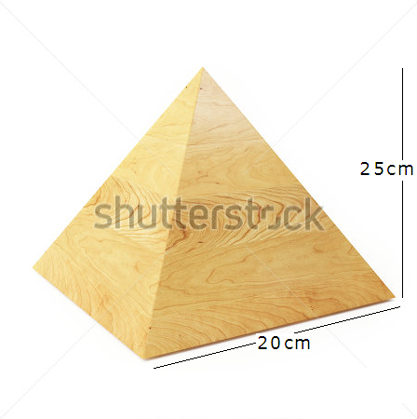
IMG07 | 138054614 | Recurso M5A | Ilustración | Contenido | MA_08_10_CO_REC310_IMG07n.png | 286 x 286 px | MA_08_10_CO_REC310_IMG07a.png | 500 x 500 px | pirámide con medidas laterales específicas pregunta 7 | 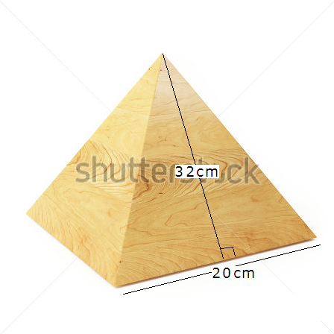
IMG08 | 105429590 | Recurso M5A | Ilustración | Contenido | MA_08_10_CO_REC310_IMG08n.png | 286 x 286 px | MA_08_10_CO_REC310_IMG08a.png | 500 x 500 px | cono con medidas específicas pregunta 8 | 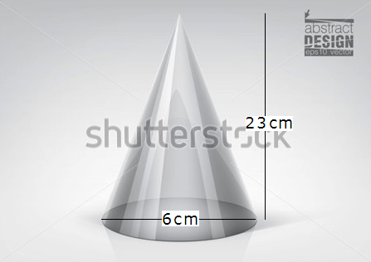
IMG09 | 114839590 | Recurso M5A | Ilustración | Contenido | MA_08_10_CO_REC310_IMG09n.png | 286 x 286 px | MA_08_10_CO_REC310_IMG09a.png | 500 x 500 px | prisma con medidas específicas pregunta 9 | 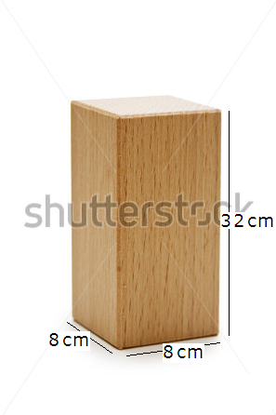
IMG10 | 114839590 | Recurso M5A | Ilustración | Contenido | MA_08_10_CO_REC310_IMG10n.png | 286 x 286 px | MA_08_10_CO_REC310_IMG10a.png | 500 x 500 px | prisma con medidas específicas pregunta 10

